【画面仕様書】_お問合せ_PC
 | 【画面仕様書】_お問合せ_PC（お問い合わせフォーム）
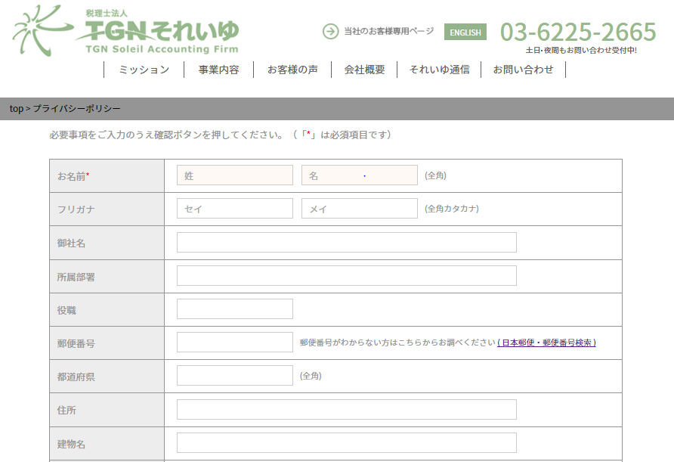
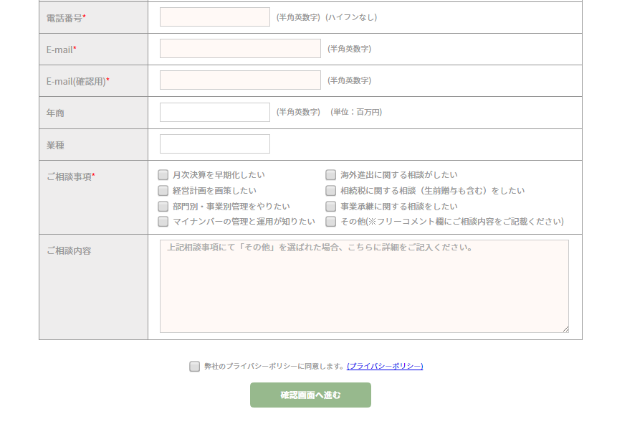
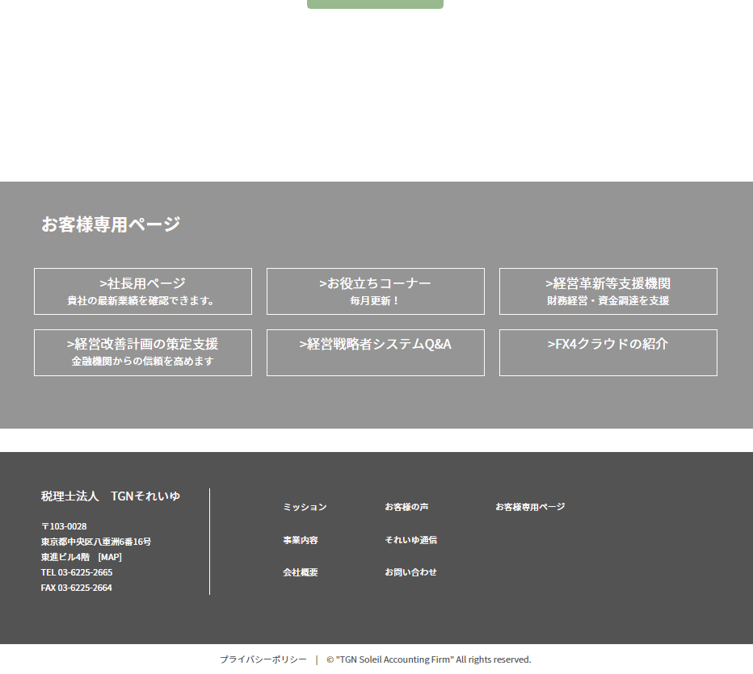
①
②
③
④
… 1. パン屑リスト表記
………… 2. お問合せフォーム入力規則
…………… 3. お問合せフォーム
……………… 4. プライバシーポリシーチェック
……………… 5. 「確認画面へ進む」ボタン
 | ■概要 | サイト訪問者からの相談内容を送信する画面。入力後は確認画面へ移行。

 | ■画面遷移元 | 各ページのヘッダー、フッターにある「お問い合わせ」ボタンより遷移

 | ■画面遷移先 | No | 項目名 | 属性 | 遷移先画面名 | 物理パス
 |  | ① | パン屑リストのTOP | リンク | 日本語TOP | ./index.html
 |  | ② | 日本郵便・郵便番号検索 | リンク | 日本郵便・郵便番号検索 | http://www.post.japanpost.jp/zipcode/
 |  | ③ | プライバシーポリシー | リンク | プライバシーポリシー | ./privacy/index.html
 |  | ④ | 確認画面へ進む | ボタン | 確認画面 | ./form/otoiawaseform.php

 | ■画面項目 | 1. パン屑リスト表記
 |  |  | 日本語TOPからみたこのページの階層を表示。「TOP」リンクを押下することで日本語TOPへ遷移する。
 |  | 2. お問合せフォーム入力規則
 |  |  | 記入の際、必須事項が存在することを説明
 |  | 3. お問合せフォーム
 |  |  | 必須）お名前、電話番号、Email、Email（確認用）、ご相談事項
 |  |  | 任意）フリガナ、御社名、所属部署、役職、郵便番号、都道府県、住所、建物名、年商、業種、その他
 |  | 4. プライバシーポリシーチェック
 |  |  | 「弊社のプライバシーポリシーに同意します。」のチェックボックスへのチェックは必須。
 |  | 5. 「確認画面へ進む」ボタン
 |  |  | 必須項目、記入ルール上の誤り、プライバシーポリシーへの同意すべて問題が無ければ確認画面への遷移可能。

 | ■記入ルール、その他 | １.「*」が着く項目は必須項目であり、記入漏れや誤記がある場合警告が表示され、確認画面への遷移が不可となる。
 |  | ２．ご相談事項で「その他（※フリーコメント欄に…）」を選択した場合、「ご相談内容」が必須項目となる。
 |  | ３．日本郵便・郵便番号検索： 日本郵便の公式サイト（郵便番号検索ページ）が別ウインドウで開く。
 |  | ４．プライバシーポリシー： プライバシーポリシーの内容の確認が別ウインドウで可能。
 |  | ５．この画面でリロード（F5キー）した場合、入力データはリセットされる。

 |  | ※ヘッダー、お客様専用ページ、footer、copyrightは日本語TOPページを参照

↓確認画面（上記お問い合わせフォームの「確認画面へ進む」ボタンにて遷移） | 【画面仕様書】_お問合せ_PC（確認画面）

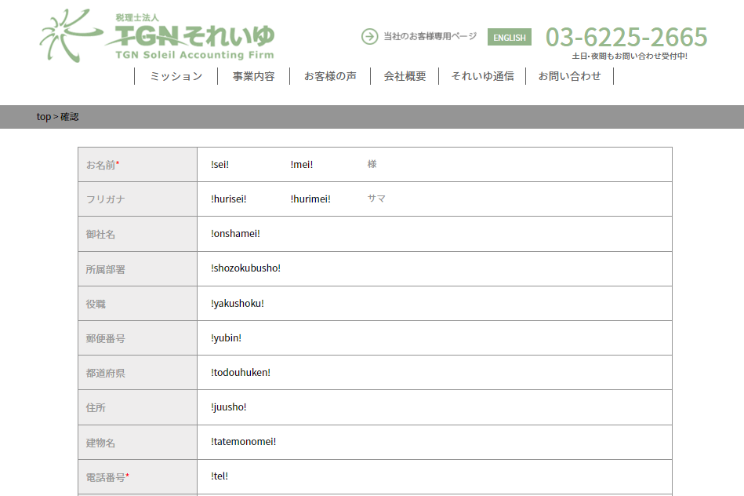
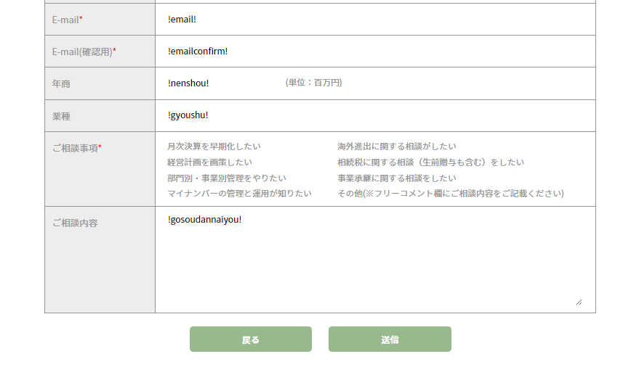
①
②
…………… 1. 確認画面
 | ■概要 | 相談者がお問い合わせフォームへ記入した内容を再確認し、送信する画面。
 |  | 送信先：温井様、送信者本人

 | ■画面遷移元 | 上記お問い合わせフォーム記入後、「確認画面へ進む」ボタンより遷移

 | ■画面遷移先 | No | 項目名 | 属性 | 遷移先画面名 | 物理パス
 |  | ① | 戻る | ボタン | お問い合わせ入力画面 | ./form/index.html
 |  | ② | 送信 | ボタン | thanksページ | ./thanks/index.html

 | ■画面項目 | 1. 確認画面
 |  |  | 上記お問い合わせフォームでの記入内容を確認。この画面での入力、修正は不可。
 |  |  | 戻るボタン: 訂正が必要な際に押すことで、お問い合わせフォームへ戻ることが可能。
 |  |  | 送信ボタン: 内容確定後に押すことで相談内容を送信。

 | ■その他 | １. 戻るボタンでお問い合わせフォームへ戻った際、入力データは保存されている。
 |  |  | 但し、戻った後のお問い合わせフォームでリロード(F5キー)した場合、入力データはリセットされる。
 |  | ２．送信ボタンを押した後にはthanksページへ遷移し、相談内容が温井様と送信者へメールで送信される。

↓thanksページ（「送信」ボタンにて相談内容送付後に遷移） | 【画面仕様書】_お問合せ_PC（thanksページ）

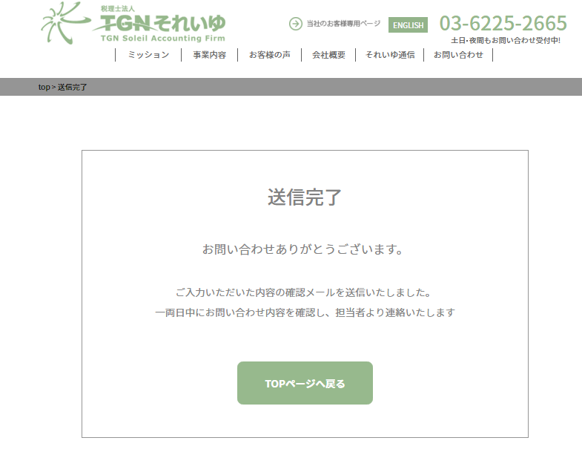
 | ■概要 | お問い合わせフォームへ記入した内容を上記確認ページにおいて確認、データ送信後に遷移。

 | ■画面遷移元 | 確認画面にてデータ送信後に遷移。

 | ■その他 | １. メール送信成功後に遷移するため、本画面が表示されない場合メール送信に失敗している可能性あり。

【画面仕様書】_お問合せ_PC（英語）
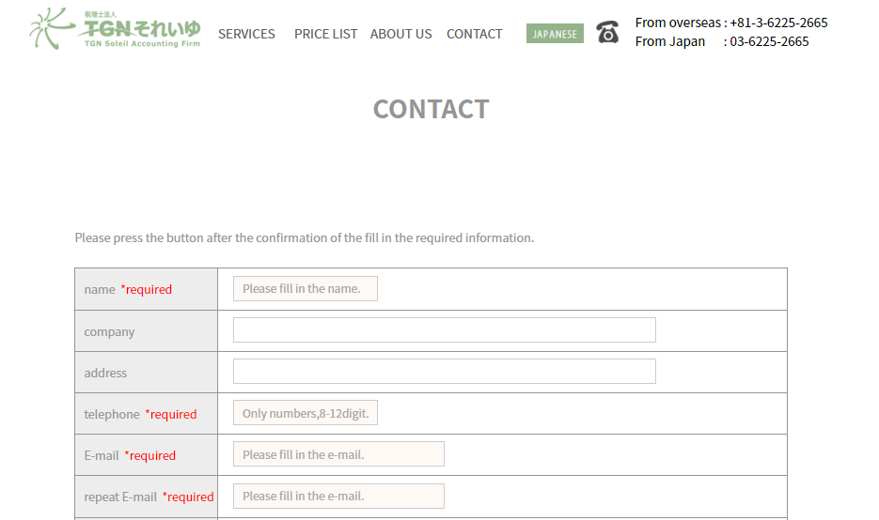
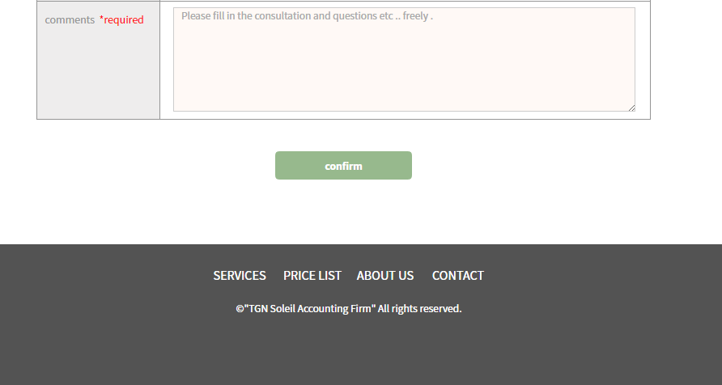
②
①
…… 2. お問合せフォーム
… 1. お問合せフォーム入力規則
………… 3. 確認ボタン
 | 【画面仕様書】_お問合せ_PC（英語お問い合わせフォーム）

 | ■概要 | サイト訪問者(外国人)からの相談内容を送信する画面。 送信先：温井様、送信者本人

 | ■画面遷移元 | 1. 各ページのヘッダーにある「ENGLISH」ボタンより英語TOPへ
 |  | 2. 英語TOPのヘッダー、フッターにある「CONTACT」により遷移

 | ■画面遷移先 | No | 項目名 | 属性 | 遷移先画面名 | 物理パス
 |  | ① | JAPANESE | リンク | 日本語TOP | ./index.html
 |  | ② | Confirm | ボタン | 確認画面 | ./english/form_pcen.php

 | ■画面項目 | 1. お問合せフォーム入力規則
 |  |  | 記入の際、必須事項が存在することを説明。
 |  | 2. お問合せフォーム
 |  |  | 必須）name、telephone、E-mail、repeat E-mail（確認用）、comments
 |  |  | 任意）company、address
 |  | 3. 「confirm」ボタン
 |  |  | 必須項目、記入ルールに問題が無ければ確認画面へ遷移可能。

 | ■記入ルール、その他 | 1.「*required」が着く項目は必須項目であり、記入漏れや誤記がある場合警告が表示され、内容の送信が不可となる。
 |  | 2．日本語「お問い合せ」とは異なり、プライバシーポリシーの内容確認、同意はなし。

 |  | ※ヘッダー、お客様専用ページ、footer、copyrightは日本語TOPページを参照

↓確認画面（上記お問い合わせフォームの「confirm」ボタンにて遷移） | 【画面仕様書】_お問合せ_PC（英語確認画面）
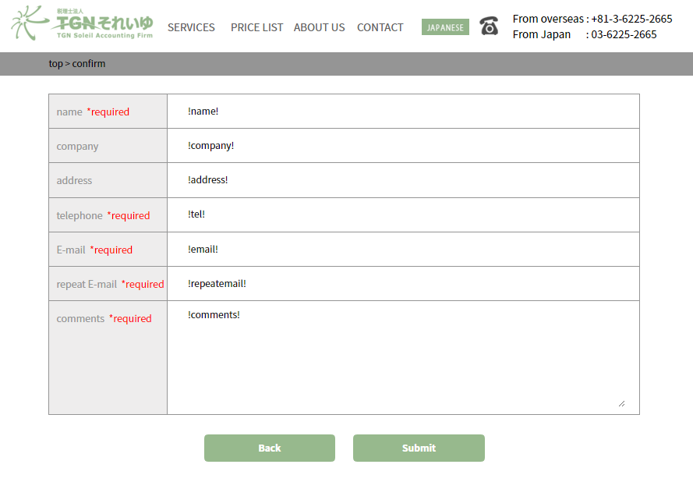
 |  | 【画面仕様書】_お問合せ_PC -> 「確認画面」説明欄（日本語）に同じ

↓thanksページ（「submit」ボタンにて相談内容送付後に遷移） | 【画面仕様書】_お問合せ_PC（thanksページ）
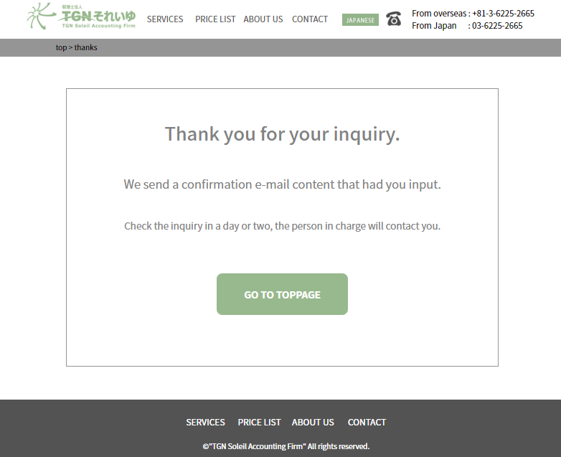
 |  | 【画面仕様書】_お問合せ_PC -> 「thanksページ」説明欄（日本語）に同じ

【画面仕様書】_お問合せ_SP
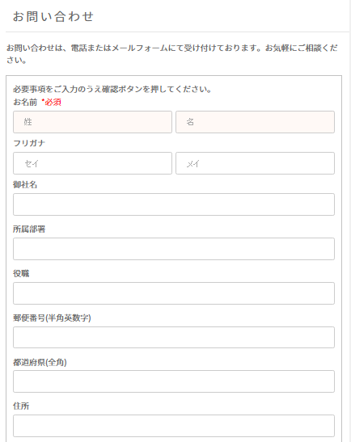
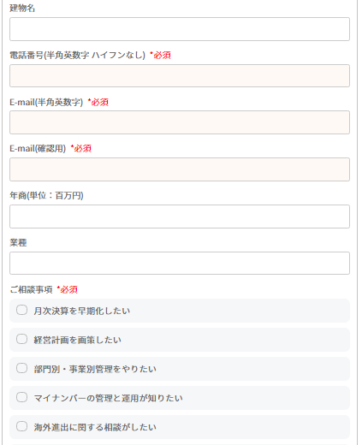
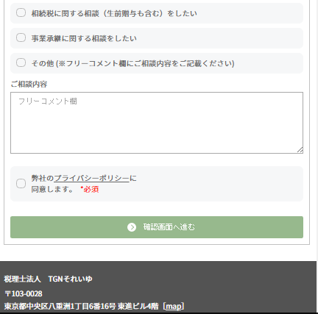
【画面仕様書】_お問合せ_SP | 【画面仕様書】_お問合せ_SP（お問い合わせフォーム）

 | ■概要 | サイト訪問者からの相談内容を送信する画面。入力後は確認画面へ移行。
………… 1. お問合せフォーム入力規則
 | ■画面遷移元 | サイト右上のメニュー、またはフッターにある「お問い合わせ」ボタンより遷移

 | ■画面遷移先 | 【画面仕様書】_お問合せ_PC に同じ

 | ■画面項目 | 【画面仕様書】_お問合せ_PC に同じ

 | ■記入ルール、その他 | スマホ版は郵便番号検索用リンクは無し。プライバシーポリシーの内容確認は可能。
 |  | その他は、【画面仕様書】_お問合せ_PC に同じ。

 |  | ※ヘッダー、お客様専用ページ、footer、copyrightは日本語TOPページ（スマホ版）を参照

…………… 2. お問合せフォーム

……………… 3. プライバシーポリシーチェック

……………… 4. 「確認画面へ進む」ボタン

 | 【画面仕様書】_お問合せ_SP（確認画面）

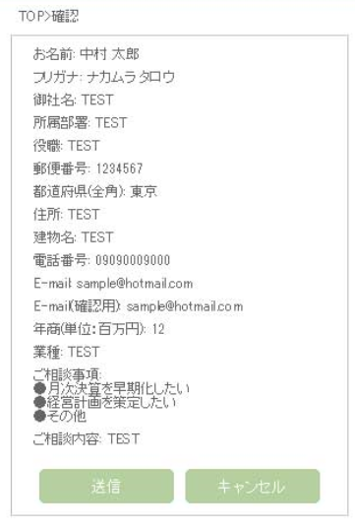
 | ■概要 | 上記お問い合わせフォームの記入内容確認のためのページ

 | ■画面遷移元 | 上記お問い合わせフォームの「確認画面へ進む」ボタンより遷移

 | ■画面遷移先 | 【画面仕様書】_お問合せ_PC に同じ

 | ■画面項目 | 【画面仕様書】_お問合せ_PC に同じ

 | ■記入ルール、その他 | 【画面仕様書】_お問合せ_PC に同じ

 |  | ※ヘッダー、お客様専用ページ、footer、copyrightは日本語TOPページ（スマホ版）を参照

 | 【画面仕様書】_お問合せ_SP (thanksページ)

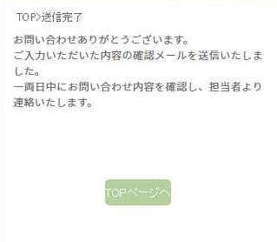
 |  | 【画面仕様書】_お問合せ_PC -> 「thanksページ」説明欄（日本語）に同じ

 |  | ※ヘッダー、お客様専用ページ、footer、copyrightは日本語TOPページ（スマホ版）を参照

【画面仕様書】_お問合せ_SP (英語)
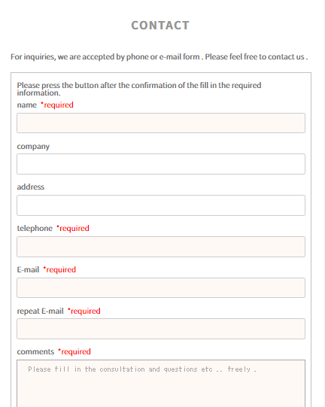
【画面仕様書】_お問合せ_SP(英語) | 【画面仕様書】_お問合せ_SP (英語お問い合わせフォーム)

 | ■概要 | サイト訪問者からの相談内容を送信する画面。入力後は確認画面へ移行。
………… 1. お問合せフォーム入力規則
 | ■画面遷移元 | 1. サイト右上のメニューより「ENGLISH」を選択しスマホ版英語TOPへ
 |  | 2. スマホ版英語TOPの右上メニューまたはフッター部分の「CONTACT」を選択

 | ■画面遷移先 | 【画面仕様書】_お問合せ_PC(英語) に同じ

 | ■画面項目 | 【画面仕様書】_お問合せ_PC（英語） に同じ

 | ■記入ルール、その他 | 【画面仕様書】_お問合せ_PC（英語） に同じ

 |  | ※ヘッダー、お客様専用ページ、footer、copyrightは日本語TOPページ（スマホ版）を参照

…………… 2. お問合せフォーム

……………… 3. 「confirm」ボタン

 | 【画面仕様書】_お問合せ_SP (英語お問い合わせフォーム確認画面)
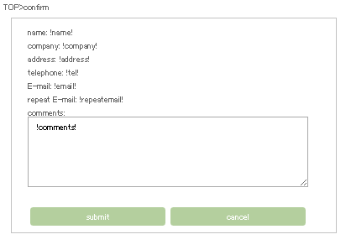
 | ■概要 | 【画面仕様書】_お問合せ_PC(英語) に同じ

 | ■画面遷移元 | 【画面仕様書】_お問合せ_PC(英語) に同じ

 | ■画面遷移先 | 【画面仕様書】_お問合せ_PC(英語) に同じ

 | ■画面項目 | 【画面仕様書】_お問合せ_PC（英語） に同じ

 | ■記入ルール、その他 | 【画面仕様書】_お問合せ_PC（英語） に同じ

 |  | ※ヘッダー、お客様専用ページ、footer、copyrightは日本語TOPページ（スマホ版）を参照

 | 【画面仕様書】_お問合せ_SP (英語thanksページ)

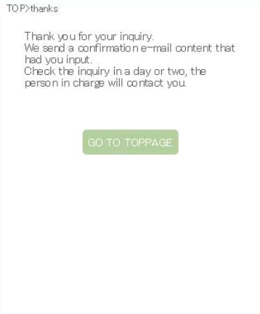
 |  | 【画面仕様書】_お問合せ_PC -> 「thanksページ」説明欄（日本語）に同じ

 |  | ※ヘッダー、お客様専用ページ、footer、copyrightは日本語TOPページ（スマホ版）を参照

 |  | 【画面仕様書】_お問合せ_PC -> 「thanksページ」説明欄（日本語）に同じ

